Parcellaire_Data
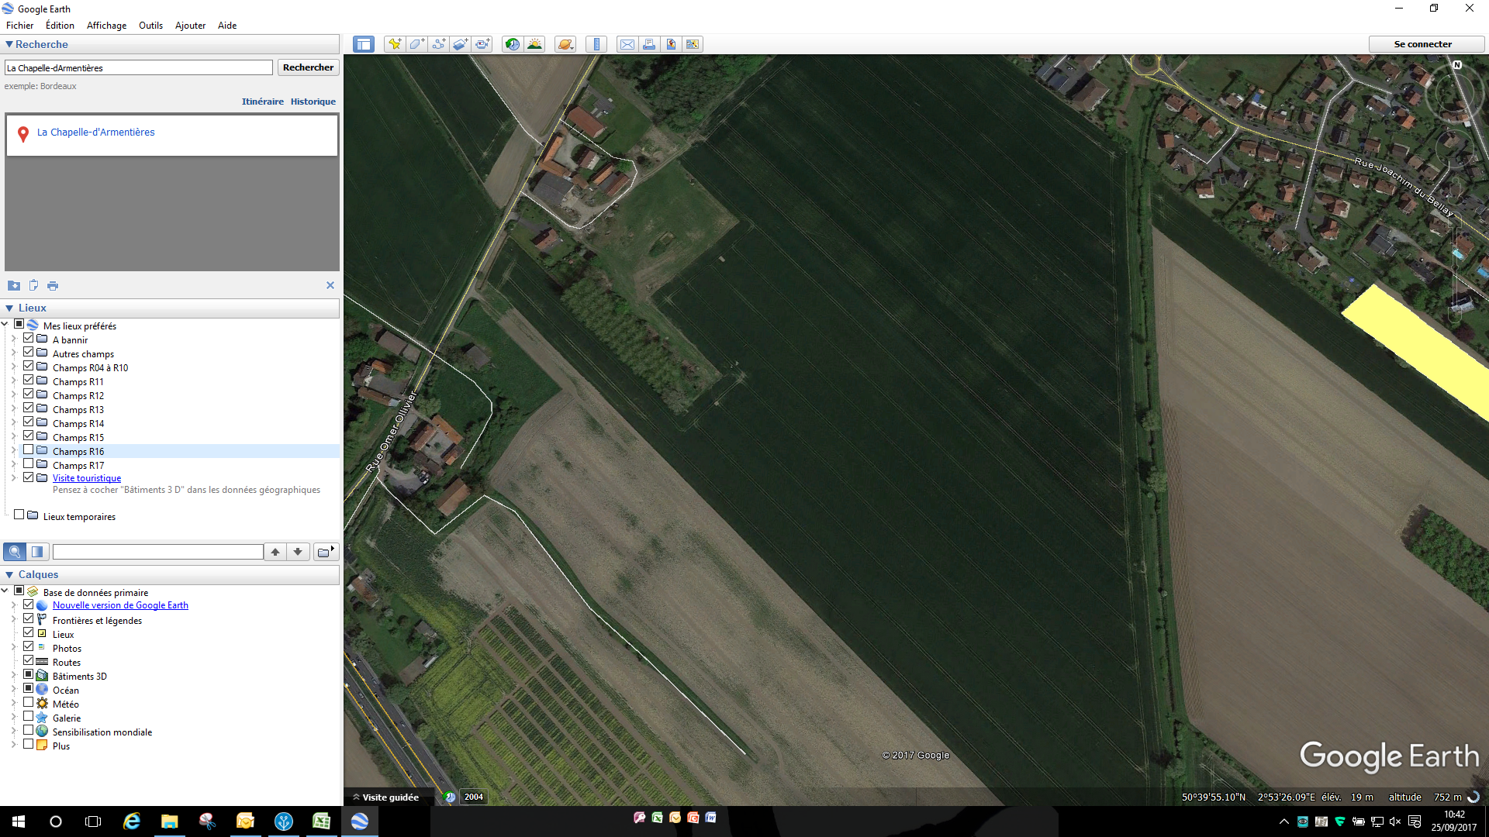
x1 y1

 | Empty | Empty | Empty | Empty | Empty | Empty | Empty | Empty | Empty | Empty | Empty | Empty | Empty | Empty | Empty | Empty | Empty | Empty | Empty | Empty | Empty | Empty | Empty | Empty | Empty | Empty
 | - | - | - | - | - | - | - | - | - | - | - | - | - | - | - | - | - | - | - | - | - | - | - | - | - | -
6 | 18Border | 18A01 | 18A01 | 18A01 | 18A01 | 18A01 | 18A01 | 18A01 | 18A01 | 18A01 | 18A01 | 18A01 | 18A01 | 18A01 | 18A01 | 18A01 | 18A01 | 18A01 | 18A01 | 18A01 | 18A01 | 18A01 | 18A01 | 18A01 | 18A01 | 18Border
 | 01 323 | 35 02 | 20 02 | 48 02 | 43 02 | 56 02 | 16 02 | 22 02 | 14 02 | 02 02 | 45 02 | 59 02 | 52 02 | 46 02 | 09 02 | 61 02 | 67 02 | 47 02 | 63 02 | 66 02 | 40 02 | 36 02 | 33 02 | 70 02 | 44 02 | 01 324
5 | 18Border | 18A01 | 18A01 | 18A01 | 18A01 | 18A01 | 18A01 | 18A01 | 18A01 | 18A01 | 18A01 | 18A01 | 18A01 | 18A01 | 18A01 | 18A01 | 18A01 | 18A01 | 18A01 | 18A01 | 18A01 | 18A01 | 18A01 | 18A01 | 18A01 | 18Border
 | 01 322 | 69 02 | 32 02 | 58 02 | 39 02 | 49 02 | 62 02 | 38 02 | 18 02 | 04 02 | 28 02 | 41 02 | 65 02 | 57 02 | 37 02 | 17 02 | 31 02 | 08 02 | 13 02 | 05 02 | 24 02 | 72 02 | 11 02 | 21 02 | 15 02 | 01 325
4 | 18Border | 18A01 | 18A01 | 18A01 | 18A01 | 18A01 | 18A01 | 18A01 | 18A01 | 18A01 | 18A01 | 18A01 | 18A01 | 18A01 | 18A01 | 18A01 | 18A01 | 18A01 | 18A01 | 18A01 | 18A01 | 18A01 | 18A01 | 18A01 | 18A01 | 18Border
 | 01 321 | 34 02 | 23 02 | 25 02 | 10 02 | 06 02 | 07 02 | 71 02 | 12 02 | 64 02 | 68 02 | 53 02 | 30 02 | 19 02 | 01 02 | 03 02 | 60 02 | 54 02 | 42 02 | 26 02 | 51 02 | 27 02 | 50 02 | 55 02 | 29 02 | 01 326
3 | 18Border | 18A01 | 18A01 | 18A01 | 18A01 | 18A01 | 18A01 | 18A01 | 18A01 | 18A01 | 18A01 | 18A01 | 18A01 | 18A01 | 18A01 | 18A01 | 18A01 | 18A01 | 18A01 | 18A01 | 18A01 | 18A01 | 18A01 | 18A01 | 18A01 | 18Border
 | 01 320 | 19 01 | 21 01 | 44 01 | 72 01 | 29 01 | 50 01 | 27 01 | 03 01 | 46 01 | 33 01 | 15 01 | 26 01 | 43 01 | 39 01 | 32 01 | 04 01 | 20 01 | 64 01 | 07 01 | 16 01 | 25 01 | 68 01 | 52 01 | 49 01 | 01 327
2 | 18Border | 18A01 | 18A01 | 18A01 | 18A01 | 18A01 | 18A01 | 18A01 | 18A01 | 18A01 | 18A01 | 18A01 | 18A01 | 18A01 | 18A01 | 18A01 | 18A01 | 18A01 | 18A01 | 18A01 | 18A01 | 18A01 | 18A01 | 18A01 | 18A01 | 18Border
 | 01 319 | 08 01 | 57 01 | 31 01 | 66 01 | 24 01 | 42 01 | 63 01 | 60 01 | 67 01 | 09 01 | 54 01 | 51 01 | 02 01 | 62 01 | 22 01 | 59 01 | 56 01 | 58 01 | 28 01 | 30 01 | 06 01 | 45 01 | 14 01 | 71 01 | 01 328
1 | 18Border | 18A01 | 18A01 | 18A01 | 18A01 | 18A01 | 18A01 | 18A01 | 18A01 | 18A01 | 18A01 | 18A01 | 18A01 | 18A01 | 18A01 | 18A01 | 18A01 | 18A01 | 18A01 | 18A01 | 18A01 | 18A01 | 18A01 | 18A01 | 18A01 | 18Border
 | 01 318 | 37 01 | 11 01 | 55 01 | 47 01 | 17 01 | 05 01 | 01 01 | 40 01 | 70 01 | 13 01 | 61 01 | 36 01 | 69 01 | 53 01 | 38 01 | 18 01 | 12 01 | 34 01 | 65 01 | 48 01 | 35 01 | 10 01 | 23 01 | 41 01 | 01 329
 |  | 1 | 2 | 3 | 4 | 5 | 6 | 7 | 8 | 9 | 10 | 11 | 12 | 13 | 14 | 15 | 16 | 17 | 18 | 19 | 20 | 21 | 22 | 23 | 24

